Hoja 1
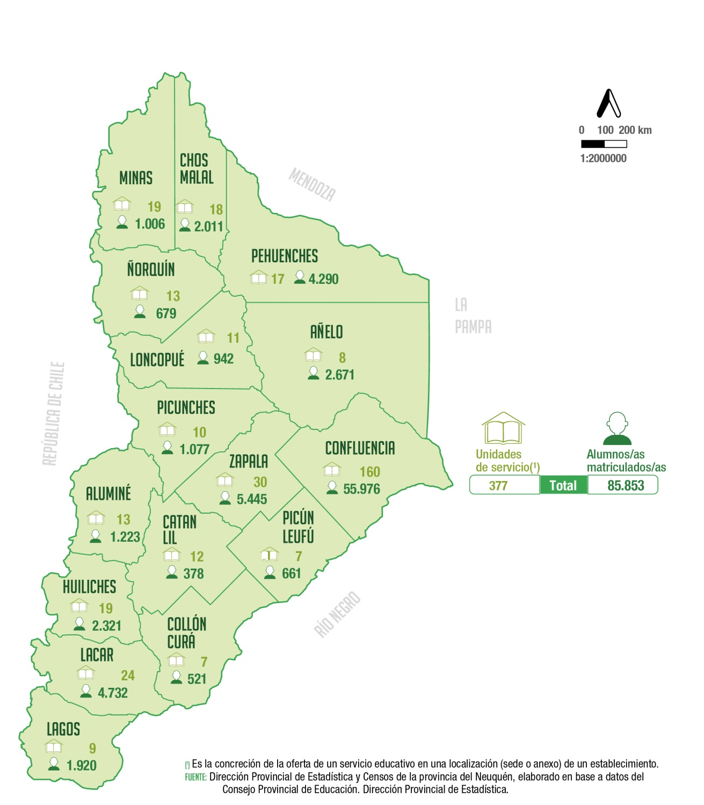
Unidades de servicio y alumnos/as matriculados/as
en nivel primario de la modalidad común según
departamento
Año 2021

Departamento | Unidades de servicio (1) | Alumnos/as matriculados/as

Total | 377 | 85,853

Aluminé | 13 | 1,223
Añelo | 8 | 2,671
Catan Lil | 12 | 378
Chos Malal | 18 | 2,011
Collón Curá | 7 | 521
Confluencia | 160 | 55,976
Huiliches | 19 | 2,321
Lacar | 24 | 4,732
Loncopué | 11 | 942
Los Lagos | 9 | 1,920
Minas | 19 | 1,006
Ñorquín | 13 | 679
Pehuenches | 17 | 4,290
Picún Leufú | 7 | 661
Picunches | 10 | 1,077
Zapala | 30 | 5,445

(1) Es la concreción de la oferta de un servicio educativo en una
localización (sede o anexo) de un establecimiento.
Fuente: Dirección Provincial de Estadística y Censos de la provincia del Neuquén, elaborado en base a datos del Consejo Provincial de Educación. Dirección Provincial de Planeamiento, Estadística y Evaluación.

